Estadísticas
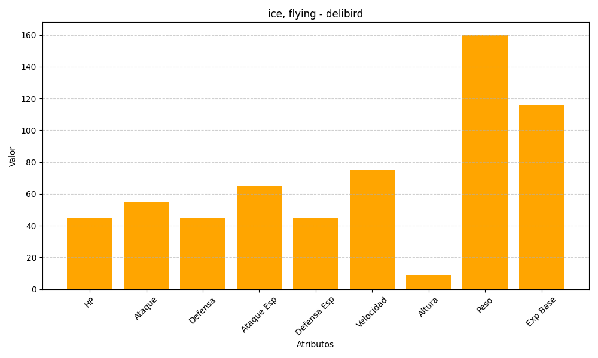
ID | Nombre | Tipo | HP | Ataque | Defensa | Ataque Especial | Defensa Especial | Velocidad | Altura | Peso | Experiencia Base
225 | delibird | ice, flying | 45 | 55 | 45 | 65 | 45 | 75 | 9 | 160 | 116

